diákcsemege
KEDVELTSÉGI RANGSOR | TERMÉK FOTÓ * | TERMÉK NEVE | JELÖLÉSEN FELTÜNTETETT RÉSZLETES TERMÉK MEGNEVEZÉS | TÖMEG (g) | ÁR * (Ft/kg) | JELÖLÉSEN FELTÜNTETETT GYÁRTÓ/FORGALMAZÓ * | JELÖLÉSEN SZEREPLŐ ÖSSZETEVŐK | JELÖLÉSEN FELTÜNTETETT EGYÉB ALLERGÉN INFORMÁCIÓK | HATÓSÁGI MINTAVÉTEL HELYE | KEDVELTSÉGI VIZSGÁLAT |  |  |  |  |  |  |  |  |  | HATÓSÁGI MIKROBIOLÓGIAI VIZSGÁLAT |  |  | HATÓSÁGI ANALITIKAI VIZSGÁLAT
 |  |  |  |  |  |  |  |  |  | MAZSOLA |  |  |  | FÖLDIMOGYORÓ/MOGYORÓ |  |  |  | ÖSSZETÉTEL ÉRTÉKELÉSE | ÖSSZESÍTETT PONTSZÁM | SALMONELLA SPP * | ESCHERICHIA COLI (cfu/g) | PENÉSZGOMBA (cfu/g) | ALKOTÓRÉSZEK TÖMEGARÁNYA (%(m/m)) | IDEGEN SZERVES ÉS SZERVETLEN ANYAG (%(m/m)) | KÉN-DIOXID TARTALOM (mg/kg) | SZORBINSAV (mg/kg) | ZSÍRTARTALOM (%(m/m)) | ÖSSZES TRANSZ ZSÍRSAV-TARTALOM (TFA) (%(m/m)) | NÖVÉNYVÉDŐSZER- MARADÉK (mg/kg) | MIKOTOXINOK*
 |  |  |  |  |  |  |  |  |  | KÜLSŐ MEGJELENÉS | ÁLLAG | ILLAT | ÍZ | KÜLSŐ MEGJELENÉS | ÁLLAG | ILLAT | ÍZ
1 | 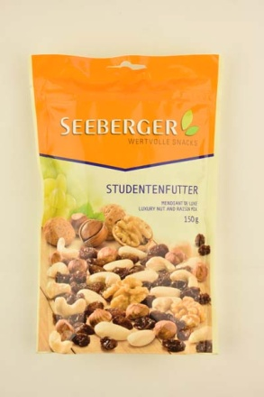 | Seeberger Studentenfutter | Diákcsemege- Diófélék és mazsola keveréke- diófélék (57%) és mazsola (43%) | 150 | 6,633 | F: Seeberger GmbH D-89025 Ulm, Deutschland/ Germany/ Allemagne | Diófélék változó tömegarányban (mogyoró, blansírozott mandula, kesudió), szárított mazsola, dió, napraforgó olaj. | Nyomokban egyéb dióféléket és földimogyorót tartalmazhat. | Auchan Magyarország Kereskedelmi és Szolgáltató Kft. 2040 Budaörs, Sport utca 2-4. 4034/5 hrsz. | 11.33 | 9.62 | 7.26 | 12.36 | 11.55 | 9.25 | 6.90 | 12.36 | 13.99 | 94.6 | Negatív | < 1*101 | < 1*102 | Mazsola: 42,1 Mogyoró: 19,6 Mandula: 16,7 Kesudió: 14,9 Dió: 6,7 | 0 | < 1 | _ | _ | _ | Megfelelt | Megfelelt
2 | 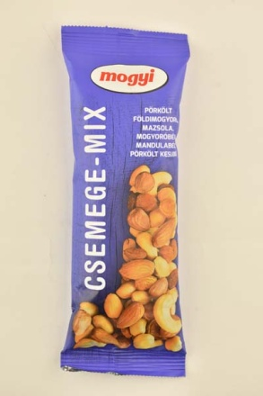 | Mogyi Csemege-mix | Pörkölt földimogyoró, mazsola, mogyoróbél, mandulabél, pörkölt kesudió | 100 | 5490 | Gy: Mogyi Kft. 6448 Csávoly, Petőfi S. u. 29. | Mazsola, pörkölt földimogyoró, mogyoróbél, mandulabél, pörkölt kesudió, növényi olaj (pálma), antioxidáns (kén-dioxid). | Nyomokban glutént és egyéb dióféléket tartalmazhat. | Metro Kereskedelmi Kft. 1097 Budapest, Gyáli út 35-37. | 9.79 | 7.48 | 6.45 | 9.59 | 11.77 | 9.52 | 7.49 | 12.55 | 12.27 | 86.9 | Negatív | < 1*101 | < 1*102 | Mazsola: 38,3 Pörkölt földimogyoró: 31,8 Pörkölt kesudió: 10,7 Mandula: 9,9 Mogyoró: 9,3 | 0 | 5 | _ | _ | _ | Megfelelt | Megfelelt
3 | 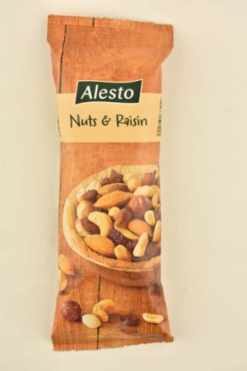 | Alesto Nuts & Raisin | Pörkölt földimogyoró, mazsola, mogyoróbél, mandulabél és pörkölt kesudió keveréke | 100 | 2490 | F: Lidl Stiftung & Co. KG. Stiftsbergstr. 1, D-74167 Neckarsulm, Niemcy, Nemcija | 40% mazsola, 30% pörkölt földimogyoró (földimogyoró, pálmaolaj) 10% mogyoróbél, 10% mandulabél, 10% pörkölt kesudióbél (kesudió, pálmaolaj). | Nyomokban glutént és egyéb dióféléket tartalmazhat. | Lidl Magyarország Kereskedelmi Bt. 1097 Budapest, Gubacsi út 34. | 9.41 | 7.99 | 6.71 | 10.01 | 10.84 | 9.43 | 7.34 | 12.49 | 12.13 | 86.3 | Negatív | < 1*101 | < 1*102 | Mazsola: 47,4 Pörkölt földimogyoró: 22,7 Mogyoró: 10,2 Kesudió: 10,1 Mandula: 9,6 | 0 | < 1 | _ | _ | _ | Megfelelt | Megfelelt
4 | 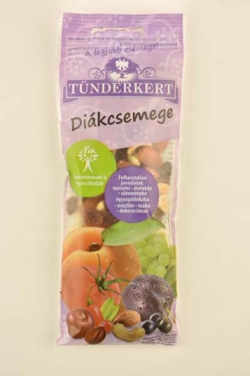 | Tündérkert Diákcsemege | Olajos magvak és aszalt gyümölcsök keveréke | 100 | 2960 | Gy és F: Tündérkert Trading Kft. 6782 Mórahalom, Papírgyári út 1/G. | Mazsola, pörkölt héj nélküli földimogyoró, kesudió, mandulabél, törökmogyoróbél, aszalt sárgabarack (sárgabarack, antioxidáns: kén-dioxid), aszalt szilva (szilva, napraforgóolaj, tartósítószer: kálium-szorbát, kén-dioxid). Származási hely az összetevők sorrendjében: Irán, Kína, India, USA, Törökország, Törökország, Chile. | Nyomokban egyéb dióféléket, glutént és szezámmagot tartalmazhat. | Bennovum Kft. 1087 Budapest, Százados út 18. | 9.85 | 8.32 | 6.56 | 12.04 | 11.50 | 7.11 | 6.67 | 9.98 | 13.00 | 85.0 | Negatív | < 1*101 | < 1*102 | Mazsola: 41,1 Pörkölt földimogyoró: 30,2 Aszalt sárgabarack: 8,2 Kesudió: 7,4 Aszalt szilva: 6,3 Törökmogyoró: 4,9 Mandula: 1,9 | 0 | 210 | 46.2 | _ | _ | Megfelelt | Megfelelt
5 | 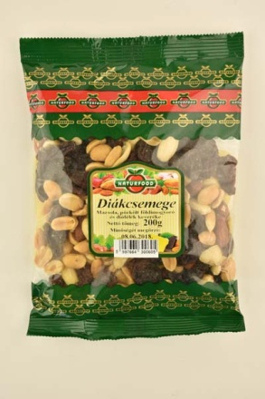 | Naturfood Diákcsemege | Mazsola, pörkölt földimogyoró és diófélék keveréke | 200 | 2745 | Gy: Natur-Food Kft. 2011 Budakalász, Pomázi út 68. | Mazsola (Chile/Törökország), pörkölt földimogyoró (pörkölt földimogyoró, pálmaolaj) (Argentina), kesudió (India/Vietnam), mandulabél (USA), paradió (Bolívia). | Földimogyorót, dióféléket, szezámmagot felhasználó üzemben készült | Auchan Magyarország Kereskedelmi és Szolgáltató Kft. 1239 Budapest, Bevásárló u. 2. | 10.34 | 8.73 | 6.53 | 12.42 | 8.69 | 8.41 | 6.67 | 10.94 | 11.93 | 84.7 | Negatív | < 1*101 | < 1*102 | Mazsola: 37,4 Pörkölt földimogyoró: 33,8 Mandula: 18,7 Kesudió: 5,4 Paradió: 4,7 | 0 | < 1 | _ | _ | _ | Megfelelt | Megfelelt
6 | 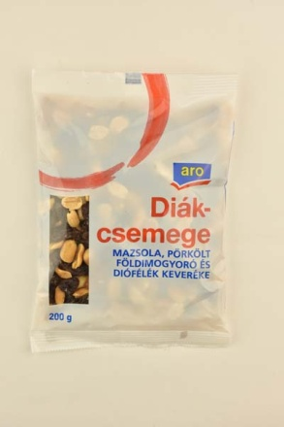 | Aro Diákcsemege | Mazsola, pörkölt földimogyoró és diófélék keveréke | 200 | 2045 | F: METRO Kereskedelmi Kft. 2041 Budaörs, Budapark, Keleti 3. | Mazsola (Chile/Törökország), pörkölt földimogyoró (pörkölt földimogyoró, pálmaolaj) (Argentína), kesudió (India/Vietnam), mandulabél (USA), paradió (Bolívia). | Földimogyorót, dióféléket és szezámmagot felhasználó üzemben készült. | Metro Kereskedelmi Kft. 1097 Budapest, Gyáli út 35-37. | 9.19 | 8.08 | 6.53 | 11.01 | 9.13 | 8.46 | 7.01 | 11.20 | 12.07 | 82.7 | Negatív | < 1*101 | < 1*102 | Mazsola: 42,4 Pörkölt földimogyoró: 40,5 Mandula: 7,8 Kesudió: 5,2 Paradió: 4,1 | 0 | < 1 | _ | _ | _ | Megfelelt | Megfelelt
7 | 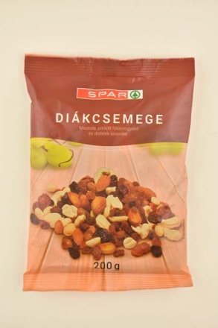 | Spar Diákcsemege | Mazsola, pörkölt földimogyoró és diófélék keveréke | 200 | 2495 | F: Spar Magyarország Kereskedelmi Kft. 2060 Bicske, Spar út | Mazsola (Chile/Töröko.), pörkölt földimogyoró (pörkölt földimogyoró, pálmaolaj) (Argentina), kesudió (India/Vietnam), mandulabél (Chile/USA), paradió (Bolívia). | Földimogyorót, dióféléket, szezámmagot is felhasználó üzemben készült. | Sampia Bt. 1211 Budapest, Kossuth Lajos utca 93. | 10.01 | 8.97 | 6.43 | 11.07 | 8.20 | 8.59 | 7.12 | 10.88 | 10.94 | 82.2 | Negatív | < 1*101 | < 1*102 | Pörkölt földimogyoró: 42,6 Mazsola: 27,8 Mandula: 16,8 Kesudió: 6,9 Paradió: 5,9 | 0 | < 1 | _ | _ | _ | Megfelelt | Megfelelt
8 | 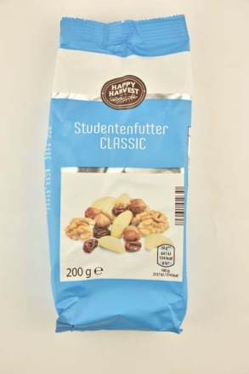 | Happy Harvest Studentenfutter Classic | Diákcsemege mazsola és diófélék keveréke | 200 | 2950 | Gy: Märsch Importhandels-GmbH Boschstr. 23, D-89079 Ulm | 40% mazsola (mazsola [USA], napraforgó olaj), 20% mogyoró (Törökország), 15% dió (USA), 10% előfőzött mandula (USA), 10% paradió (Bolívia), 5% kesudió (India). | _ | Aldi Magyarország Élelmiszer Bt. 3000 Hatvan, Bibó István u. 3. | 9.57 | 9.01 | 6.71 | 11.72 | 9.57 | 7.53 | 6.08 | 8.82 | 12.07 | 81.1 | Negatív | < 1*101 | < 1*102 | Mazsola: 41,2 Mogyoró: 19,6 Mandula: 15,2 Dió: 13,9 Paradió: 5,6 Kesudió: 4,5 | 0 | < 1 | _ | _ | _ | Megfelelt | Megfelelt
9 | 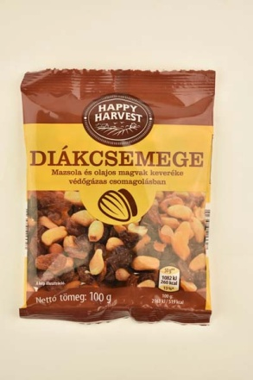 | Happy Harvest Diákcsemege | Mazsola és olajos magvak keveréke | 100 | 2390 | Gy: Gilan Trading Kft. 2071 Páty, Kerekdombi út 7. | Mazsola 40% (hozzáadott, részben hidrogénezett pálmaolajjal), pörkölt földimogyoróbél (hozzáadott, teljes mértékben hidrogénezett pálmaolajjal), törökmogyoróbél 10%, mandulabél 10%, kesudióbél 10%. | _ | Aldi Magyarország Élelmiszer Bt. 2040 Budaörs, Malomkő utca 3. 10670/3 hrsz. | 7.98 | 6.97 | 6.16 | 10.24 | 9.57 | 8.22 | 6.75 | 10.49 | 11.40 | 77.8 | Negatív | < 1*101 | 5,4 *102 | Mazsola: 33,5 Pörkölt földimogyoró: 30,7 Törökmogyoró: 13,5 Mandula: 11,2 Kesudió: 11,1 | 0 | < 1 | _ | 33.8 | 0.09 | Megfelelt | Megfelelt
10 | 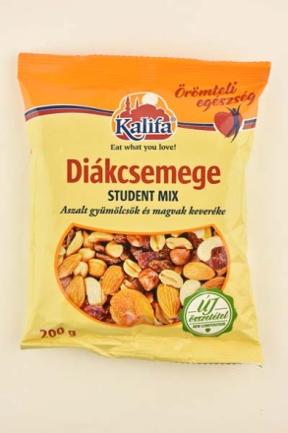 | Kalifa Diákcsemege | Aszalt gyümölcsök és magvak keveréke | 200 | 2145 | Gy: Gilan Trading Kft. 2071 Páty, Kerekdombi út 7. | Mazsola (finomított napraforgó olaj), pörkölt sótlan földimogyoróbél (teljes mértékben hidrogénezett pálmaolaj), mandulabél, kesudióbél, aszalt sárgabarack (kén-dioxid), törökmogyoróbél, cukrozott, aszalt vörös áfonya (cukor, finomított napraforgó olaj). | Nyomokban szezámmagot tartalmazhat. | Metro Kereskedelmi Kft. 1097 Budapest, Gyáli út 35-37. | 9.08 | 7.71 | 6.38 | 10.75 | 9.90 | 6.09 | 5.75 | 8.18 | 10.74 | 74.6 | Negatív | < 1*101 | 2,3 *103 6,0 *102 5,0*102 | Mazsola: 40,4 Pörkölt földimogyoró: 28,1 Aszalt sárgabarack: 9,9 Mandula: 6,2 Vörösáfonya: 6,2 Kesudió: 5,0 Törökmogyoró: 4,2 | 0 | 59 | _ | 25.5 | 0.09 | Megfelelt | Megfelelt
*: Egérrel a cellára mutatva további információ jelenik meg.

"speciális" diákcsemege
KEDVELTSÉGI RANGSOR | TERMÉK FOTÓ * | TERMÉK NEVE | JELÖLÉSEN FELTÜNTETETT RÉSZLETES TERMÉK MEGNEVEZÉS | TÖMEG (g) | ÁR * (Ft/kg) | JELÖLÉSEN FELTÜNTETETT GYÁRTÓ/FORGALMAZÓ * | JELÖLÉSEN SZEREPLŐ ÖSSZETEVŐK | JELÖLÉSEN FELTÜNTETETT EGYÉB ALLERGÉN INFORMÁCIÓK | HATÓSÁGI MINTAVÉTEL HELYE | KEDVELTSÉGI VIZSGÁLAT |  |  |  |  |  |  |  |  |  | HATÓSÁGI MIKROBIOLÓGIAI VIZSGÁLAT |  |  | HATÓSÁGI ANALITIKAI VIZSGÁLAT
 |  |  |  |  |  |  |  |  |  | ÁFONYA |  |  |  | MANDULA |  |  |  | ÖSSZETÉTEL ÉRTÉKELÉSE | ÖSSZESÍTETT PONTSZÁM | SALMONELLA SPP * | ESCHERICHIA COLI (cfu/g) | PENÉSZGOMBA (cfu/g) | ALKOTÓRÉSZEK TÖMEGARÁNYA (%(m/m)) | IDEGEN SZERVES ÉS SZERVETLEN ANYAG (%(m/m)) | KÉN-DIOXID TARTALOM (mg/kg) | NÖVÉNYVÉDŐSZER- MARADÉK (mg/kg) | MIKOTOXINOK* | MAGNÉZIUM (mg/kg) | VAS (mg/kg) | E-VITAMIN (összes tokoferol) (mg/100g) | ÉLELMI ROSTTARTALOM (g/100g)
 |  |  |  |  |  |  |  |  |  | KÜLSŐ MEGJELENÉS | ÁLLAG | ILLAT | ÍZ | KÜLSŐ MEGJELENÉS | ÁLLAG | ILLAT | ÍZ
1 | 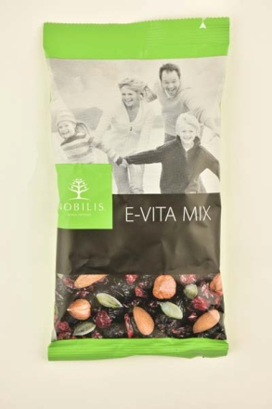 | Nobilis E-vita mix | Aszalt gyümölcs- és magkeverék | 100 | 4890 | Gy: Nobilis Zrt. 4700 Mátészalka, Almáskert utca 14. | Vörösáfonya, feketecseresznye, hántolatlan mandula, hántolatlan törökmogyoró, hántolt tökmag, nádcukor, napraforgó olaj. | Tartalmaz mandulát, törökmogyorót. Nyomokban földimogyorót, egyéb dióféléket tartalmazhat! | METRO Kereskedelmi Kft. 1097 Budapest, Gyáli út 35-37. | 12.21 | 9.80 | 7.30 | 13.84 | 11.94 | 9.20 | 6.82 | 11.65 | 13.00 | 95.8 | Negatív | < 1*101 | 1,3 *103 8,2*102 1,8*102 | Vörösáfonya: 29,7 Mandula: 26,2 Feketecseresznye: 19,2 Törökmogyoró: 14,1 Hántolt tökmag: 10,8 | 0 | < 1 | Megfelelt | Megfelelt | 1589 | 39.0 | 6.9 | 9.24
2 | 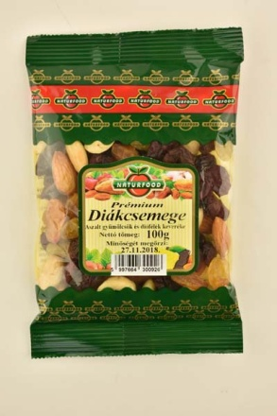 | Natur Food Prémium Diákcsemege | Aszalt gyümölcsök és diófélék keveréke | 100 | 4290 | Gy: Natur-Food Kft. 2011 Budakalász, Pomázi út 68. | Mazsola (Chile), aszalt édesített vörös áfonya (áfonya, cukor, napraforgó olaj) (Chile/USA), kesudió (India/Vietnám), mandulabél (Chile/USA), napraforgóolaj, antioxidáns (kén-dioxid). | Földimogyorót, dióféléket, szezámmagot felhasználó üzemben készült. | Auchan Magyarország Kereskedelmi és Szolgáltató Kft. 1239 Budapest, Bevásárló u. 2. | 11.44 | 9.29 | 7.04 | 12.49 | 11.99 | 9.48 | 6.93 | 13.13 | 12.55 | 94.3 | Negatív | < 1*101 | < 1*102 | Mazsola: 44,0 Vörösáfonya: 21,6 Mandula: 20,5 Kesudió: 13,9 | 0 | 111 | Megfelelt | Megfelelt | _ | _ | _ | _
3 | 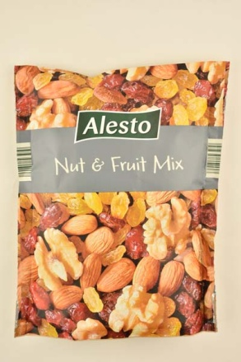 | Alesto Nut & Fruit Mix | Diákcsemege diófélékkel, mazsolával és szárított cukrozott amerikai tőzegáfonyával | 200 | 3395 | F: Lidl Stiftung & Co. KG. Stiftsbergstr. 1, D-74167 Neckarsulm, Niemcy, Nemcija | 25% felezett dióbél, 25% mandula, 25% kén-dioxiddal kezelt szultána mazsola (szultána mazsola, napraforgóolaj, tartósítószer: kén-dioxid), 25% szárított, cukrozott amerikai tőzegáfonya (60% tőzegáfonya, 39% cukor, napraforgóolaj). | Nyomokban földimogyorót és egyéb dióféléket tartalmazhat. | LIDL Magyarország Kereskedelmi Bt. 1097 Budapest, Gubacsi út 34. | 9.81 | 9.25 | 6.12 | 11.65 | 12.43 | 9.43 | 6.56 | 11.46 | 13.26 | 90.0 | Negatív | < 1*101 | < 1*102 | Amerikai tőzegáfonya: 25,3 Dió: 25,2 Mazsola: 24,9 Mandula: 24,6 | 0 | 96 | Megfelelt | Megfelelt | _ | _ | _ | _
4 | 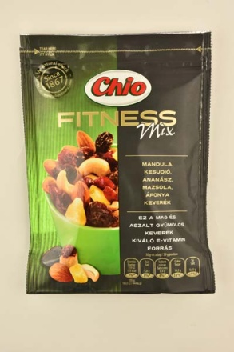 | Chio Fitness mix | Mandula, kesudió, ananász, mazsola, áfonya keverék | 125 | 6392 | F: Intersnack Magyarország Kft. 1117 Budapest, Alíz u. 1. | Cukor, mazsola (21%), KESUDIÓ (20%), MANDULA (19%), ananász (10%), vörös áfonya (7,2%), napraforgóolaj, étkezési sav (citromsav), tartósítószer: KÉN-DIOXID. | A termék nyomokban földimogyorót és egyéb magvakat tartalmazhat. | METRO Kereskedelmi Kft. 1097 Budapest, Gyáli út 35-37. | 9.85 | 8.59 | 6.42 | 11.97 | 10.51 | 9.20 | 6.86 | 12.55 | 12.33 | 88.3 | Negatív | < 1*101 | 1,0 *102 | Mazsola: 30,5 Ananász: 20,1 Vörösáfonya: 18,9 Mandula: 16,6 Kesudió: 13,9 | 0 | 4 | Megfelelt | Megfelelt | 1001 | _ | 4.5 | _
*: Egérrel a cellára mutatva további információ jelenik meg.

